Exemple
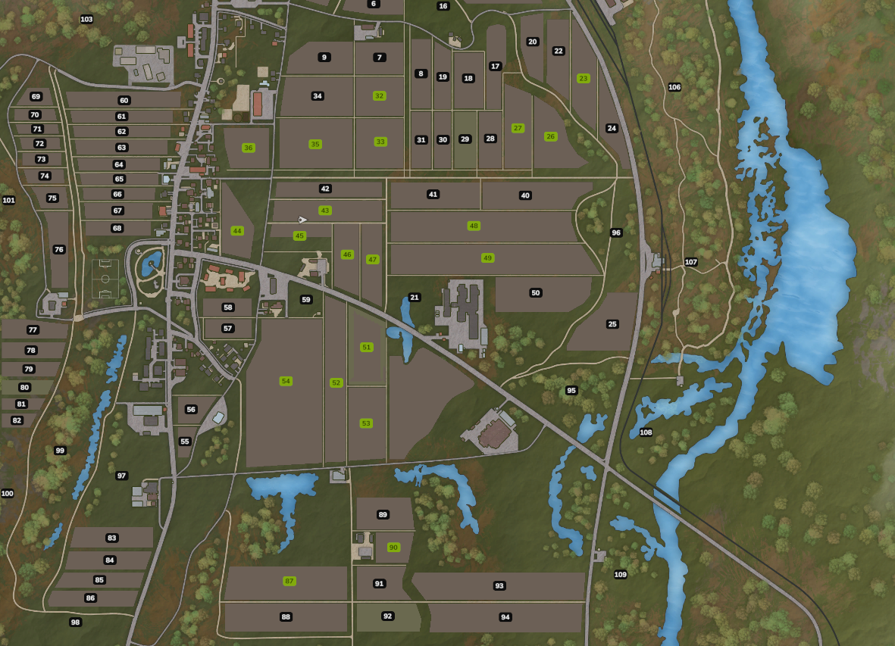
Culture | Nombre d'apparitions
Blé | 3
Orge | 3
Colza | 3
Maïs | 3
Betteraves sucrières | 3
Pomme de terre | 3
Petits Pois | 3

Nom du champ | Superficie (Ha) | Rotation 1 |  | Rotation 2 |  | Rotation 3 |  | Rotation 4
 |  | Couvert | Culture | Couvert | Culture | Couvert | Culture | Couvert | Culture
23 | 1,69 Ha |  | Blé |  | Orge |  | Pomme de terre
26 | 2,00 Ha |  | Maïs |  | Blé |  | Petits Pois
27 | 1,50 Ha |  | Colza |  | Petits Pois |  | Pomme de terre
32 | 1,35 Ha |  | Blé |  | Orge | x | Betteraves sucrières
33 | 1,95 Ha |  | Colza |  | Petits Pois | x | Betteraves sucrières
35 | 3,00 Ha |  | Blé |  | Orge |  | Colza
36 | 1,50 Ha |  | Orge |  | Maïs |  | Orge
43 | 1,71 Ha |  | Orge |  | Colza |  | Blé
44 | 2,25 Ha |  | Orge |  | Maïs |  | Petits Pois
45 | 1,00 Ha |  | Maïs |  | Blé |  | Petits Pois
46 | 1,26 Ha |  | Betteraves sucrières |  | Maïs |  | Pomme de terre
47 | 1,43 Ha |  | Betteraves sucrières |  | Pomme de terre |  | Blé
48 | 3,82 Ha |  | Maïs |  | Maïs |  | Blé
49 | 4,29 Ha |  |  |  | Colza |  | Orge
51 | 2,00 Ha |  |  |  | Betteraves sucrières |  | Maïs
51 Bis | 5,00 Ha |  |  |  | Blé |  | Colza
52 | 2,52 Ha |  | Carotte |  | Pomme de terre |  | Orge
53 | 3,00 Ha |  | Betteraves sucrières |  | Betteraves sucrières |  | Maïs
54 | 9,00 Ha |  |  |  | Blé |  | Maïs
87 | 2,50 Ha |  |  |  | Orge |  | Colza
90 | 1,00 Ha |  |  |  | Colza |  | Betteraves sucrières

